상품제안서
굳 터보올골드 라이타(신제품) | 상품코드: S28346

 |  |  |  |  |  |  | 02-713-8555 | www.synergygift.co.kr
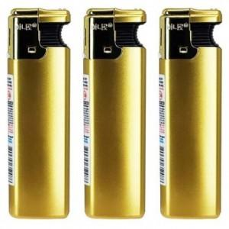

【상세/제작정보】

【인쇄/포장옵션】 | 실크 / 포장불가능

【공급단가】 | 수량 | 600~ | 1,800~ | 3,600~ | 7,200~ | 20,000~
*VAT별도 | 단가 | 720원 | 700원 | 670원 | 650원 | 620원

【상품 URL】 | https://www.synergygift.co.kr:443/src/goods_detail.php?gdno=28346

